关系图
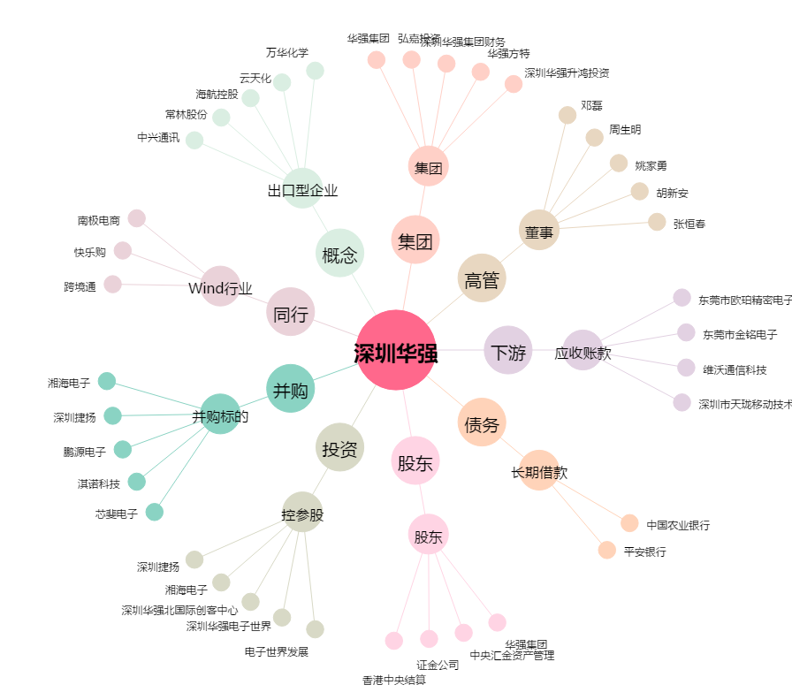
深圳华强[000062.SZ] - 关系概览图

